Лист1
 | id | 1
 | Название | План тестирования для функциональности “Избранное” для трёх объявлений из разных категорий.
 | Предусловие | Тестирование для функциональности “Избранное” со страницы объявления, Desktop-версия. Браузер:Google Chrome Версия 116.0.5845.111 (Официальная сборка), (64 бит) Система: Windows 11 Домашняя 64-разрядная операционная система, процессор x64
 | Шаги | Ожидаемый результат | Фактический результат
1 | Открыть браузер Chrome | Открывается браузер | Открывается браузер
2 | Перейти по ссылке https://www.avito.ru/favorites | 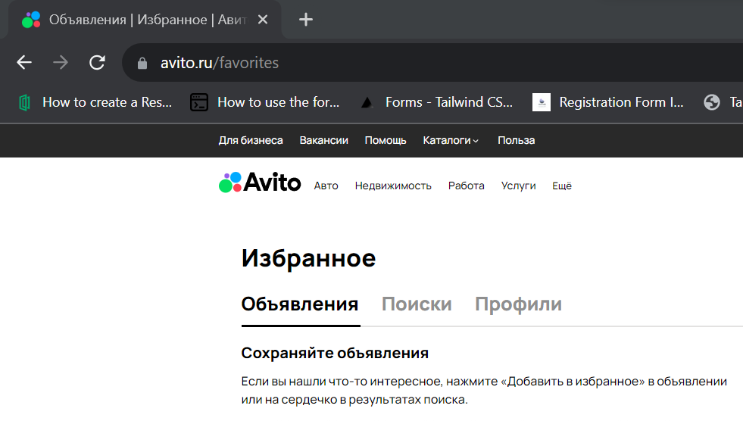 Открывается Avito раздел “Избранное” | Открывается Avito раздел “Избранное”
 | Перейти в раздел "Авто" | 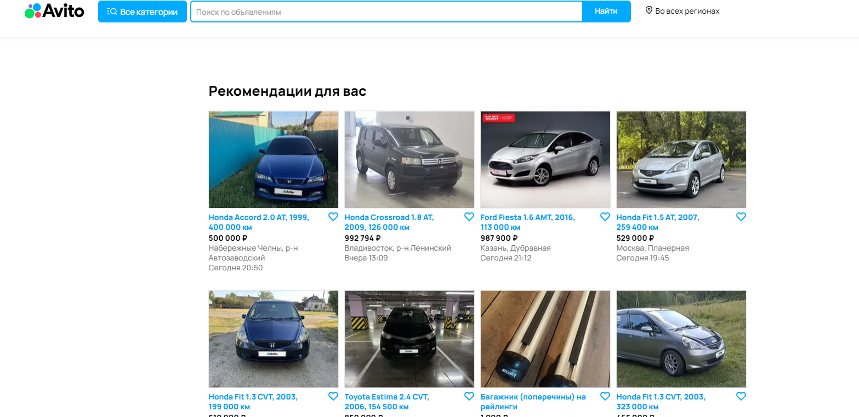 Появляется список объявлений по теме "Авто" | Появляется список объявлений по теме "Авто"
3 | Открыть страницу объявления "Honda Fit 1.5 AMT, 2018, 123 000 км" https://www.avito.ru/krasnodar/avtomobili/honda_fit_1.5_amt_2018_123000km_3273415693 | 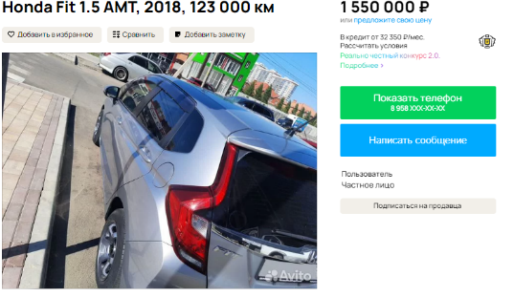 Открывается объявление | Открывается объявление
4 | Найти кнопку "Добавить в избранное" на странице. | Кнопка отображается коректно | Кнопка отображается коректно
5 | Кликнуть по кнопке "Добавить в избранное" и подождать появления подтверждения о добавлении в избранное. | Кнопка отзывается на клик и появляется дополнительно окно с тектсом "Добавлено в избранное" | Кнопка отзывается на клик и появляется дополнительно окно с тектсом "Добавлено в избранное"
6 | Перейти в раздел "Избранное" и проверить, чтодобавленное объявления присутствует в списке объявлений в разделе "Избранное". | 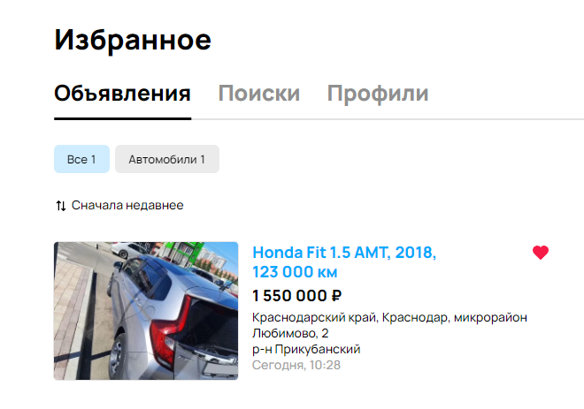 Открывается раздел избранное и добавленное объявление отображается в списке объявлений в разделе "Избранное". | Открывается раздел избранное и добавленное объявление отображается в списке объявлений в разделе "Избранное".
7 | Найти кнопку "Убрать из избранного" рядом с объявлением. | Кнопка отображается коректно | Кнопка отображается коректно
8 | Кликнуть по кнопке "Убрать из избранного". | Кнопка отзывается на клик и меняет цвет | Кнопка отзывается на клик и меняет цвет
9 | Обновить раздел "Избранное" и убедиться, что объявление, которое было добавлены отсутствуют в списке объявлений в разделе "Избранное". | объявление, которое было добавлены отсутствуют в списке объявлений в разделе "Избранное". | объявление, которое было добавлены отсутствуют в списке объявлений в разделе "Избранное".
 | Перейти в раздел "Недвижимость" | 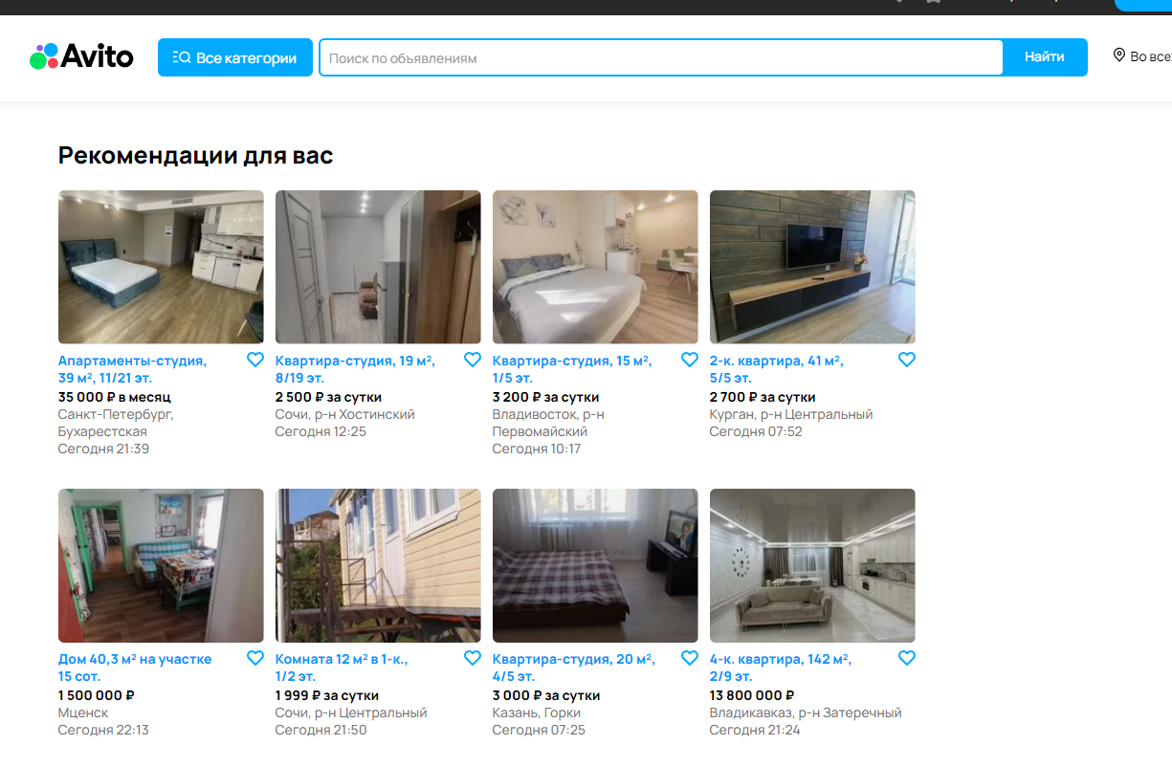 Появляется список объявлений по теме "Недвижимость" | Появляется список объявлений по теме "Недвижимость"
10 | Открыть страницу объявления "4-к. квартира, 85,5 м², 2/2 эт." https://www.avito.ru/orenburg/kvartiry/4-k._kvartira_855m_22et._3277422491 | 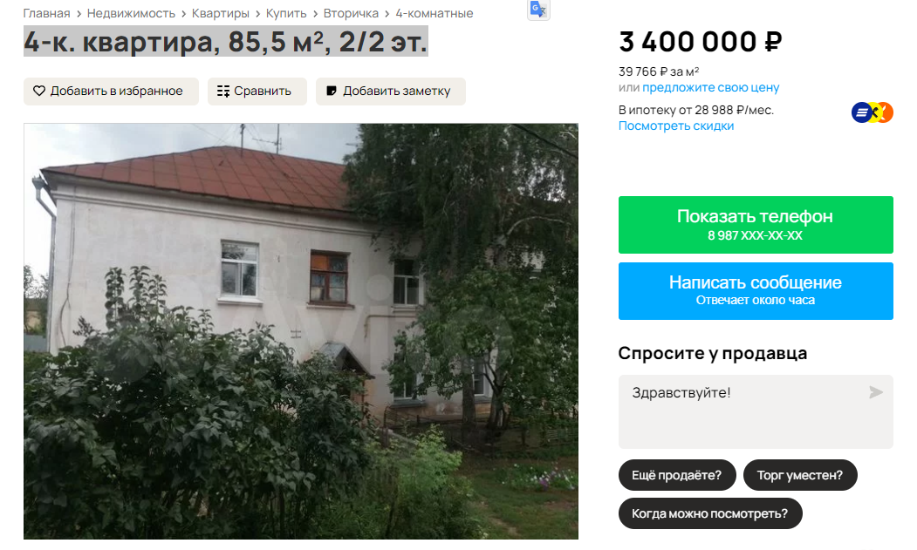 Открывается объявление | Открывается объявление
11 | Найти кнопку "Добавить в избранное" на странице. | Кнопка отображается коректно | Кнопка отображается коректно
12 | Кликнуть по кнопке "Добавить в избранное" и подождать появления подтверждения о добавлении в избранное. | Кнопка отзывается на клик и появляется дополнительно окно с тектсом "Добавлено в избранное" | Кнопка отзывается на клик и появляется дополнительно окно с тектсом "Добавлено в избранное"
13 | Перейти в раздел "Избранное" и проверить, чтодобавленное объявления присутствует в списке объявлений в разделе "Избранное". | 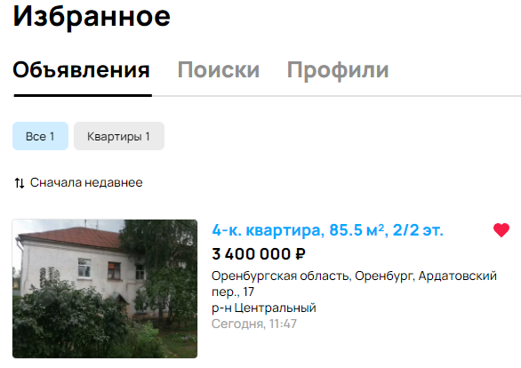 Открывается раздел избранное и добавленное объявление отображается в списке объявлений в разделе "Избранное". | Открывается раздел избранное и добавленное объявление отображается в списке объявлений в разделе "Избранное".
14 | Найти кнопку "Убрать из избранного" рядом с объявлением. | Кнопка отображается коректно | Кнопка отображается коректно
15 | Кликнуть по кнопке "Убрать из избранного". | Кнопка отзывается на клик и меняет цвет | Кнопка отзывается на клик и меняет цвет
16 | Обновить раздел "Избранное" и убедиться, что объявление, которое было добавлены отсутствуют в списке объявлений в разделе "Избранное". | объявление, которое было добавлены отсутствуют в списке объявлений в разделе "Избранное". | объявление, которое было добавлены отсутствуют в списке объявлений в разделе "Избранное".
 | Перейти в раздел "Работа" | 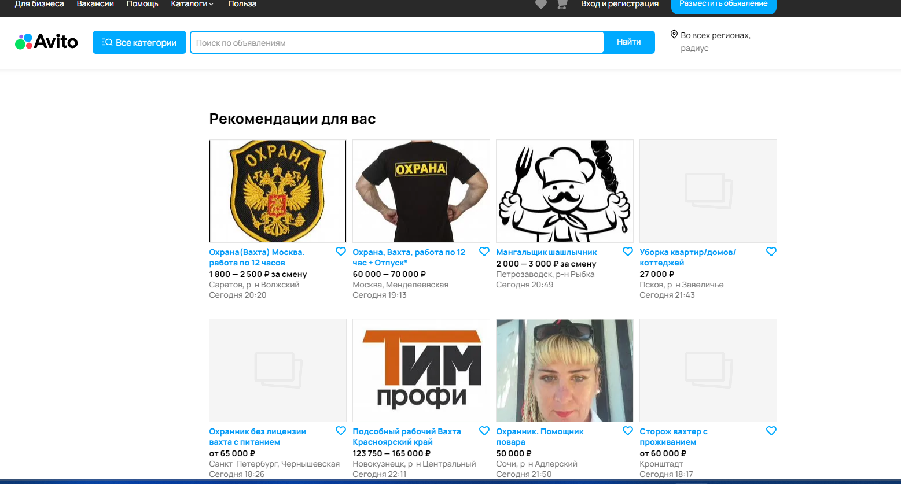 Появляется список объявлений по теме "Работа" | Появляется список объявлений по теме "Работа"
17 | Открыть страницу объявления "Охранник вахта" https://www.avito.ru/sankt-peterburg/vakansii/ohrannik_vahta_3329363923 | 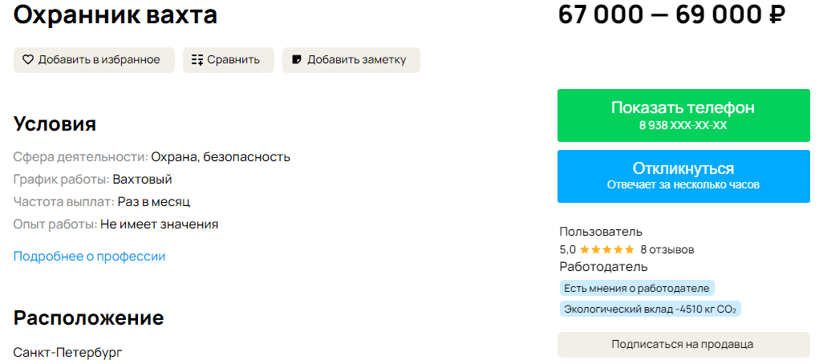 Открывается объявление | Открывается объявление
18 | Найти кнопку "Добавить в избранное" на странице. | Кнопка отображается коректно | Кнопка отображается коректно
19 | Кликнуть по кнопке "Добавить в избранное" и подождать появления подтверждения о добавлении в избранное. | Кнопка отзывается на клик и появляется дополнительно окно с тектсом "Добавлено в избранное" | Кнопка отзывается на клик и появляется дополнительно окно с тектсом "Добавлено в избранное"
20 | Перейти в раздел "Избранное" и проверить, чтодобавленное объявления присутствует в списке объявлений в разделе "Избранное". | 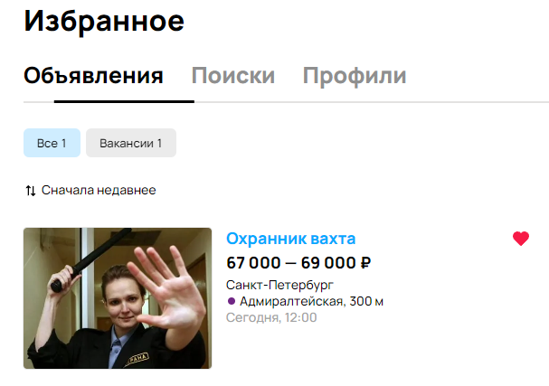 Открывается раздел избранное и добавленное объявление отображается в списке объявлений в разделе "Избранное". | Открывается раздел избранное и добавленное объявление отображается в списке объявлений в разделе "Избранное".
21 | Найти кнопку "Убрать из избранного" рядом с объявлением. | Кнопка отображается коректно | Кнопка отображается коректно
22 | Кликнуть по кнопке "Убрать из избранного". | Кнопка отзывается на клик и меняет цвет | Кнопка отзывается на клик и меняет цвет
23 | Обновить раздел "Избранное" и убедиться, что объявление, которое было добавлены отсутствуют в списке объявлений в разделе "Избранное". | объявление, которое было добавлены отсутствуют в списке объявлений в разделе "Избранное". | объявление, которое было добавлены отсутствуют в списке объявлений в разделе "Избранное".

 | id | 2
 | Название | План тестирования для функциональности “Избранное” для трёх объявлений из разных категорий.
 | Предусловие | Тестирование для функциональности “Избранное” со страницы поиска, Desktop-версия. Браузер:Google Chrome Версия 116.0.5845.111 (Официальная сборка), (64 бит) Система: Windows 11 Домашняя 64-разрядная операционная система, процессор x64
 | Шаги | Ожидаемый результат | Фактический результат
 | Открыть браузер Chrome | 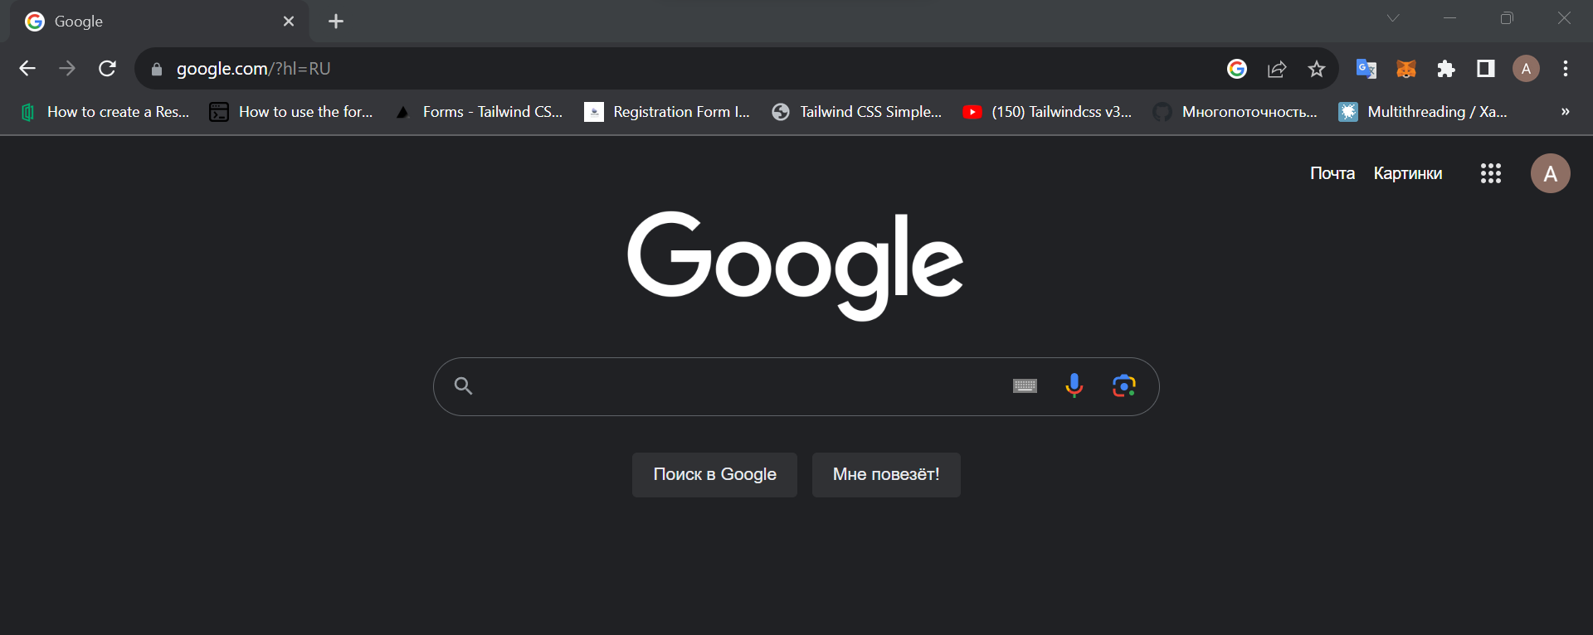 Открывается браузер | Открывается браузер
 | Перейти по ссылке https://www.avito.ru/favorites | Открывается Avito раздел “Избранное” | Открывается Avito раздел “Избранное”
 | Нажать на логотип Avito и найти строку поиска | Открывается Avito , строка поиска отображается коректно | Открывается Avito , строка поиска отображается коректно
 | Вбить в строку поиска объявление "Honda Fit 1.5 AMT, 2018, 123 000 км" | 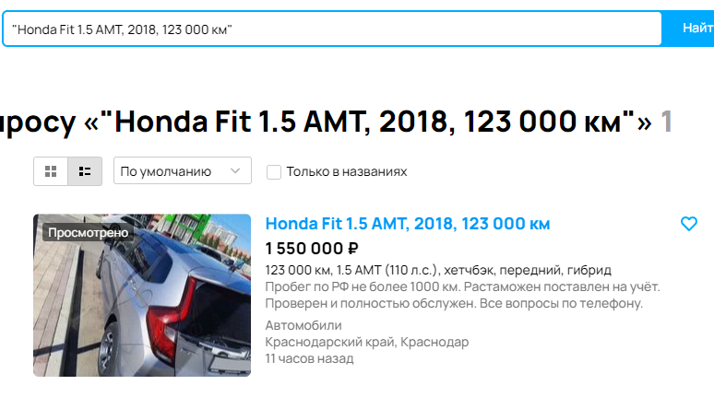 Открывается объявление | Открывается объявление
 | Найти кнопку "Добавить в избранное" на странице. | Кнопка отображается коректно | Кнопка отображается коректно
 | Кликнуть по кнопке "Добавить в избранное" и подождать появления подтверждения о добавлении в избранное. | 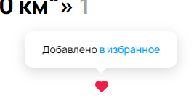 Кнопка отзывается на клик и появляется дополнительно окно с тектсом "Добавлено в избранное" | Кнопка отзывается на клик и появляется дополнительно окно с тектсом "Добавлено в избранное"
 | Перейти в раздел "Избранное" и проверить, чтодобавленное объявления присутствует в списке объявлений в разделе "Избранное". | Открывается раздел избранное и добавленное объявление отображается в списке объявлений в разделе "Избранное". | Открывается раздел избранное и добавленное объявление отображается в списке объявлений в разделе "Избранное".
 | Найти кнопку "Убрать из избранного" рядом с объявлением. | Кнопка отображается коректно | Кнопка отображается коректно
 | Кликнуть по кнопке "Убрать из избранного". | Кнопка отзывается на клик и меняет цвет | Кнопка отзывается на клик и меняет цвет
 | Обновить раздел "Избранное" и убедиться, что объявление, которое было добавлены отсутствуют в списке объявлений в разделе "Избранное". | объявление, которое было добавлены отсутствуют в списке объявлений в разделе "Избранное". | объявление, которое было добавлены отсутствуют в списке объявлений в разделе "Избранное".
 | Перейти по ссылке https://www.avito.ru/favorites | Открывается Avito раздел “Избранное” | Открывается Avito раздел “Избранное”
 | Нажать на логотип Avito и найти строку поиска | Открывается Avito , строка поиска отображается коректно | Открывается Avito , строка поиска отображается коректно
 | Вбить в строку поиска объявление "4-к. квартира, 85,5 м², 2/2 эт." | 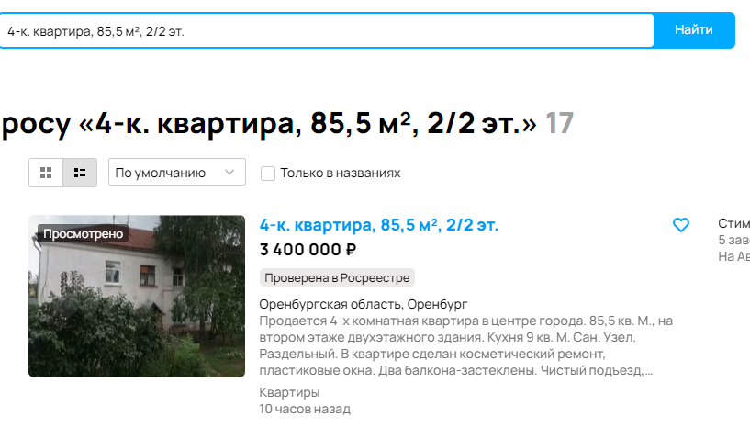 Открывается объявление | Открывается объявление
 | Найти кнопку "Добавить в избранное" на странице. | Кнопка отображается коректно | Кнопка отображается коректно
 | Кликнуть по кнопке "Добавить в избранное" и подождать появления подтверждения о добавлении в избранное. | Кнопка отзывается на клик и появляется дополнительно окно с тектсом "Добавлено в избранное" | Кнопка отзывается на клик и появляется дополнительно окно с тектсом "Добавлено в избранное"
 | Перейти в раздел "Избранное" и проверить, чтодобавленное объявления присутствует в списке объявлений в разделе "Избранное". | Открывается раздел избранное и добавленное объявление отображается в списке объявлений в разделе "Избранное". | Открывается раздел избранное и добавленное объявление отображается в списке объявлений в разделе "Избранное".
 | Найти кнопку "Убрать из избранного" рядом с объявлением. | Кнопка отображается коректно | Кнопка отображается коректно
 | Кликнуть по кнопке "Убрать из избранного". | Кнопка отзывается на клик и меняет цвет | Кнопка отзывается на клик и меняет цвет
 | Обновить раздел "Избранное" и убедиться, что объявление, которое было добавлены отсутствуют в списке объявлений в разделе "Избранное". | объявление, которое было добавлены отсутствуют в списке объявлений в разделе "Избранное". | объявление, которое было добавлены отсутствуют в списке объявлений в разделе "Избранное".
 | Перейти по ссылке https://www.avito.ru/favorites | Открывается Avito раздел “Избранное” | Открывается Avito раздел “Избранное”
 | Нажать на логотип Avito и найти строку поиска | Открывается Avito , строка поиска отображается коректно | Открывается Avito , строка поиска отображается коректно
 | Вбить в строку поиска объявление "Охранник вахта" | Открывается объявление | Открывается объявление
 | Найти кнопку "Добавить в избранное" на странице. | Кнопка отображается коректно | Кнопка отображается коректно
 | Кликнуть по кнопке "Добавить в избранное" и подождать появления подтверждения о добавлении в избранное. | Кнопка отзывается на клик и появляется дополнительно окно с тектсом "Добавлено в избранное" | Кнопка отзывается на клик и появляется дополнительно окно с тектсом "Добавлено в избранное"
 | Перейти в раздел "Избранное" и проверить, чтодобавленное объявления присутствует в списке объявлений в разделе "Избранное". | Открывается раздел избранное и добавленное объявление отображается в списке объявлений в разделе "Избранное". | Открывается раздел избранное и добавленное объявление отображается в списке объявлений в разделе "Избранное".
 | Найти кнопку "Убрать из избранного" рядом с объявлением. | Кнопка отображается коректно | Кнопка отображается коректно
 | Кликнуть по кнопке "Убрать из избранного". | Кнопка отзывается на клик и меняет цвет | Кнопка отзывается на клик и меняет цвет
 | Обновить раздел "Избранное" и убедиться, что объявление, которое было добавлены отсутствуют в списке объявлений в разделе "Избранное". | объявление, которое было добавлены отсутствуют в списке объявлений в разделе "Избранное". | объявление, которое было добавлены отсутствуют в списке объявлений в разделе "Избранное".

